Nota Entrega
1 | Introducir Nº de unidad familiar
 |  |  |  |  |  |  | ANEXO 3


NOTA DE ENTREGA DE ALIMENTOS 2022 |  |  |  |  |  | - LAS OAR ESTÁN SOMETIDAS A CONTROLES POR LAS AUTORIDADES COMPETENTES. - LOS ALIMENTOS RECIBIDOS SON GRATUITOS. - ESTÁ PROHIBIDA SU VENTA. - LOS ALIMENTOS RECIBIDOS SON PARA ESTA UNIDAD FAMILIAR. - ESTÁ PROHIBIDA SU CESIÓN O ENTREGA A OTRAS ORGANIZACIONES O PERSONAS AJENAS A ESTA UNIDAD FAMILIAR. - LOS MIEMBROS DE ESTA UNIDAD FAMILIAR SOLO PUEDEN RECIBIR LOS ALIMENTOS DE ESTA OAR.

NOMBRE DE LA OAR
INTRODUCIR AQUÍ EL NOMBRE DE LA OAR

DIRECCIÓN DE LA OAR
INTRODUCIR AQUÍ LA DIRECCIÓN DE LA OAR

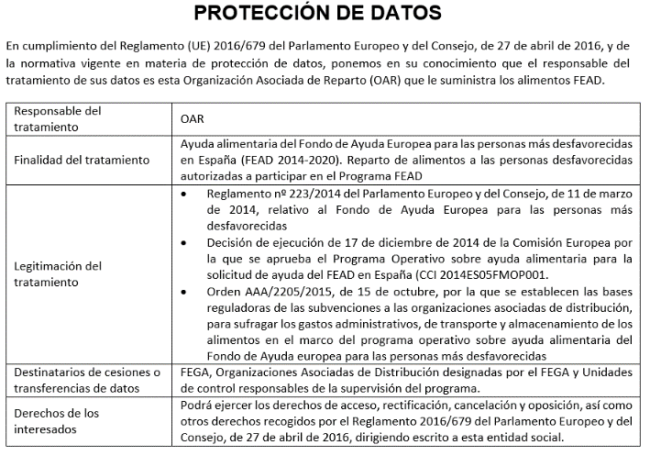
DATOS DE LA UNIDAD FAMILIAR
Nombre y apellidos del representante de la unidad familiar |  |  |  | JUAN JOSE FERNANDEZ LOPEZ

DNI/NIE/Pasaporte: (1) |  | 678987 |  |  |  | Teléfono:
Domicilio:
Localidad:

MIEMBROS DE LA UNIDAD FAMILIAR |  | Niños 0-2 (ambos inclusive) |  |  | 1 | TOTAL MIEMBROS UNIDAD FAMILIAR |  | 4
 |  | Nº Miembros de otras edades |  |  | 3

Alimentos |  |  | NÚMERO DE ENVASES RECIBIDOS POR UNIDAD FAMILIAR EN LA FECHA DE RECOGIDA INDICADA: (2)
 |  |  |  |  |  |  |  |  |  | Repartido | Disponible | Resto
Arroz blanco |  |  | 11 | 11 | 11 | 11 | 11 |  |  | 55 | 55 | 0
Alubia cocida |  |  | 7 | 7 | 7 | 7 | 7 |  |  | 35 | 35 | 0
Conserva de atún |  |  | 10 | 10 | 10 | 10 | 10 |  |  | 50 | 50 | 0
Pasta alimenticia tipo macarrón |  |  | 19 | 19 | 19 | 19 | 19 |  |  | 95 | 95 | 0
Tomate frito en conserva |  |  | 13 | 13 | 13 | 13 | 13 |  |  | 65 | 65 | 0
Galletas |  |  | 16 | 16 | 16 | 16 | 16 |  | Recepción de información de medidas de acompañamiento | 80 | 80 | 0
Macedonia de verduras en conserva |  |  | 10 | 10 | 10 | 10 | 10 |  |  | 50 | 50 | 0
Fruta en conserva |  |  | 10 | 10 | 10 | 10 | 10 |  | De conformidad a lo dispuesto en el artículo 13. b). De la Orden AAA/2205/2015, de 15 octubre, de bases reguladoras. Como representante de la Unidad Familiar, manifiesta haber recibido, como medida de acompañamiento, la información sobre los recursos sociales más cercanos con fecha: | 50 | 50 | 0
Cacao soluble |  |  | 10 | 10 | 10 | 10 | 10 |  |  | 50 | 50 | 0
Tarritos infantiles con pollo |  |  | 1 | 1 | 1 | 1 | 1 |  |  | 5 | 5 | 0
Tarritos infantiles de fruta |  |  | 1 | 1 | 1 | 1 | 1 |  |  | 5 | 5 | 0
Leche entera UHT |  |  | 11 | 11 | 11 | 11 | 11 |  |  | 55 | 55 | 0
Aceite de oliva |  |  | 10 | 10 | 10 | 10 | 10 |  |  | 50 | 50 | 0
RECIBÍ Fdo. Por el representante de la unidad familiar

 |  |  |  |  |  |  |  |  | Recibí: El representante de la Unidad Familiar

 |  |  | 1

 |  |  | 1

